Global Equity
GLOBAL EQUITY

CHARAKTERISTIKA FONDU
STRUKTURA FONDU

7,94% fondy | 7.94%
7,71% komunikační služby | 7.53%
12,81% finanční služby | 12.81%
11,20% průmysl | 11.20%
9,30% spotřeba - cyklická | 9.30%
10,43% zdravotnictví | 10.43%
10,85% spotřeba - necyklická | 10.85%
16,64% informační technologie | 16.64%
13,30% ostatní | 13.30%
Název fondu: | Global Equity

AKCIOVÝ FOND
Investiční manažer: | Generali Investments Europe
Hodnota fondu: | 165,16 mEUR
Počátek obchodování: | 2006-07-26
Investiční cíl: Cílem fondu je překonat jeho benchmark (kterým je MSCI World – Net Total Return Index). Fond investuje především do akcií společností s velkou tržní kapitalizací. Dále může investovat do hotovosti, krátkodobých dluhových instrumentů a dluhopisů. Fond může používat finanční nástroje a deriváty pro zajišťovací účely, pro efektivní správu portfolia a pro investiční účely.

POPLATKY GENERALI POJIŠŤOVNA A.S.*
TOP 10
GENERALI INVESTMENTS LUXEMBOURG SA
Rozdíl mezi nákupním a prodejním kurzem podílových jednotek: | Běžné/jednorázové pojistné: 5 %/0 % Mimořádné pojistné 2% resp. 3 %** | Společnost |  |  | % v portfoliu | Sektor
Částečný odkup: | 0,25 % z odkoupené částky, minimálně však 50 Kč a maximálně 500 Kč | iShares Edge MSCI World Minimum Volatility UCITS ETF USD |  |  | 5.79 | fondy
Poplatky za přemístění: | V každém poj. roce 2 zdarma, jinak 0,25 % akt. hodnoty přemístěných jednotek, min. 50 Kč a max. 500 Kč. | Apple Inc. |  |  | 3.09 | informační technologie
Poplatky za správu fondu***: | 2 % p.a. | Microsoft Corporation |  |  | 2.52 | informační technologie
* výtah ze sazebníku poplatků k IŽP týkající se fondů, v případě rozdílů platí sazebník poplatků |  | Xtrackers S&P ASX 200 UCITS ETF Distribution 1D |  |  | 2.14 | fondy
** závisí na produktu *** náklady za správu fondu jsou započtené v NAV (t.j. v kurzu) |  | Amazon.com, Inc. |  |  | 1.96 | spotřeba - necyklická
KOMENTÁŘ K TRHU
KOMENTÁR TRHU
KOMENTÁŘ TRHU
KOMENTÁŘ TRHU
VÝKONNOST FONDU
 |  | Alphabet Inc. Class A |  |  | 1.77 | komunikační služby
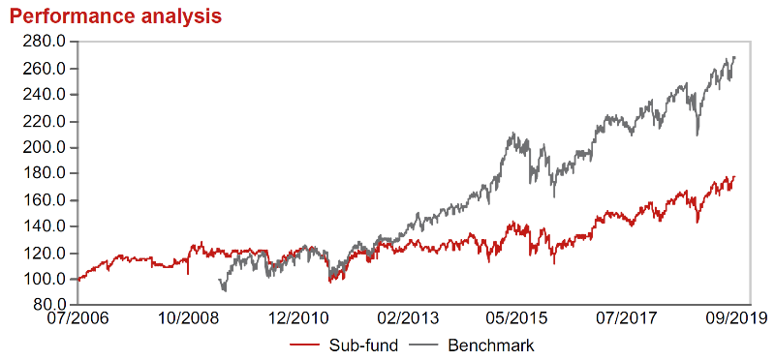 |  | JPMorgan Chase & Co. |  |  | 1.24 | finanční služby
Výkonnost od založení
 |  | Mastercard Incorporated Class A |  |  | 1.18 | informační technologie
 |  | Visa Inc. Class A |  |  | 1.15 | informační technologie
 |  | Boeing Company |  |  | 1.10 | průmysl

STATISTIKY
 |  | STD | IR | TE | Rating Morningstar(4) |  | Quartile Morn.
 |  | 14.23% | -0.66% | 1.47% | x |  | x
 |  | (1) Standard Deviation (Směrodatná odchylka): míra rizika, volatilita výkonnosti fondu. (2) Information Ratio (Informační poměr): poměr průměrně dosaženého výnosu oproti odchylce od indexu. (3) Tracking Error: směrodatná odchylka rozdílu výkonnosti fondu

VÝKONNOST (EUR)

 |  | 3 měsíce (%) | YTD (%) |  | 1 rok (%) | od počátku (%)
Global Equity (ISIN: LU0260158042) |  | 4.83 | 18.02 |  | 5.95 | 23.23
Benchmark * |  | 5.02 | 23.32 |  | 8.49 | -
Excess Return |  | -0.19 | -5.30 |  | -2.54 | NA
Září 2019
* MSCI World – Net Total Return Index
Hodnota investice do podílových fondů může růst, klesat nebo stagnovat podle situace na finančních trzích. Minulé výnosy nejsou zárukou výnosů v budoucnu.

